Sheet1
Điều chỉnh công thức Requirement vị trí như hình
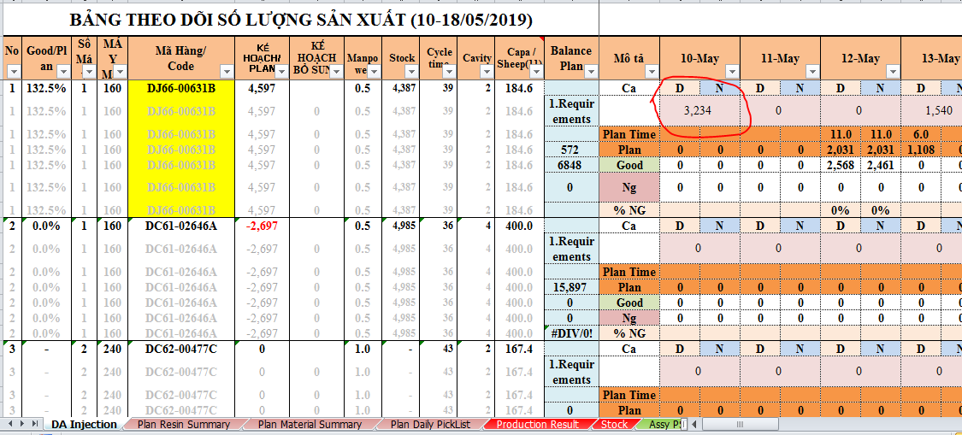

Trước khi điều chỉnh:
Requirement = "1. Requirement" trong PSI WM REF + PSI VC + ASSY PSI SHORTAGE (Dò theo code và ngày)

Sau khi điều chỉnh:
Requirement = số thiếu PSI so với stock samsung trong PSI WM REF + PSI VC + ASSY PSI SHORTAGE (Dò theo code và ngày)

Công thức thay đổi:
A = "1. Requirement"
B = "3.Balance stock (only SEHC) "
C = "số thiếu PSI so với stock samsung trong PSI WM REF"

B > 0
Đ
S

ABS(B) > A
S
C = 0
Đ

C = A
C = ABS(B)

